Sheet1
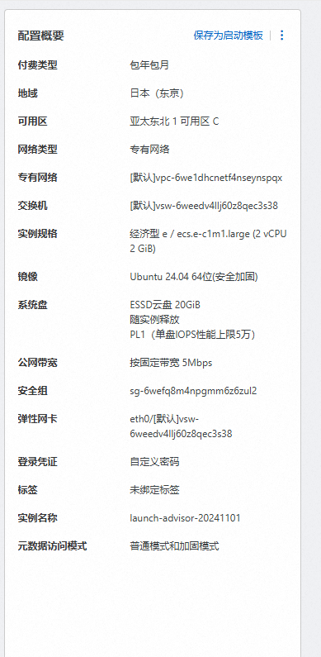
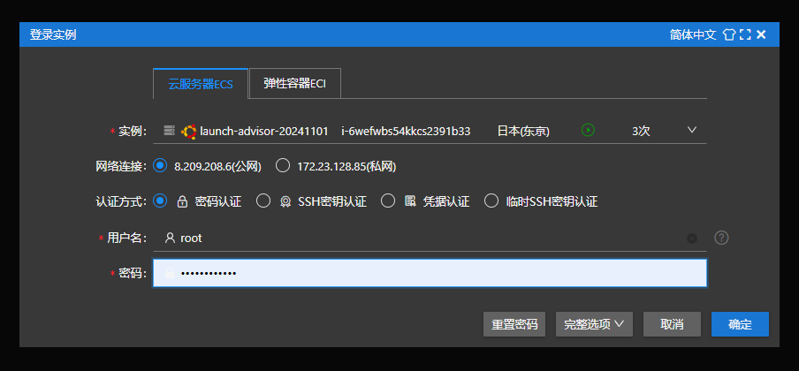
公网IP | 8.209.208.6
私网IP | 172.23.128.85
认证方式 | 密码认证
登录账号 | root
密码 | Root20241108

